Geral
 |  | Checklist ( GRA - Power BI ) revisão geral - Preparador |  |  | 

 | 1) | PREPARADOR - dados gerais: |  | Print do email de aprovação da conciliação por Onsite Team
Alinhamentos referentes á solicitação |  | Preparador | Kaue Rabello | Utilize essa sessão para inserir o print dos emails de aprovação por onsite team para cada etapa do GRA, o preenchimento desta sessão é obrigatório antes de submeter o ticket para a revisão, checklist sem esta sessão preenchida serão passiveis de Rework.
Conforme conversado com Natalia, o arquivo “Disposals Report Jan-Dez 2020” não possui a coluna “Imobilizado”, portanto seguiremos sem a coluna. Já os arquivos “Additions Report Jan-Dez 2020” e “Additions Report Jan-Dez 2021” não possui a coluna “Entrado em”, estamos seguindo com as colunas “Per” e “Ano”, mas como uma parte dessas coluna tem a data completo e o não, consideramos como dia 1 + Per + Ano. |  | ID | 759045
 |  | Tipo de Email | [ Caso 5 ] Enviar Pré Requesitos Incompletos
 |  | diretório onde estão salvos os arquivos | \\brcafs01\Auditoria\ADCBR\Geral\processing\736673
 |  | \\brcafs01\Auditoria\ADCBR\Geral\processing\759045
 |  | \\brspaudash01\E\Dados\Processing_0402\759045
 | 2) | PREPARADOR - referente a limpeza dos arquivos:
 |  | Houve limpeza de base? | sim
 |  | Numero do agendamento no Data Cleaner? | 0
 |  | Qual o formato das bases disponibilizada? | text file
ETAPA 1
limpeza, conciliação
e análise da DRF
 |  | Quantas atualizações ou novos uploads ? | 3 a 5

 |  | Horas gastas na limpeza das bases ? | 5
 |  | número exato de linhas do razão limpo? | 207600
 |  | Tamanho da pasta compactada do ID em bytes | 1

 | 3) | PREPARADOR - sobre os procedimentos realizados durante a limpeza: |  | Print do email de alinhamentos realizados com Onsite Team
 |  | Consolidação de arquivos | sim | 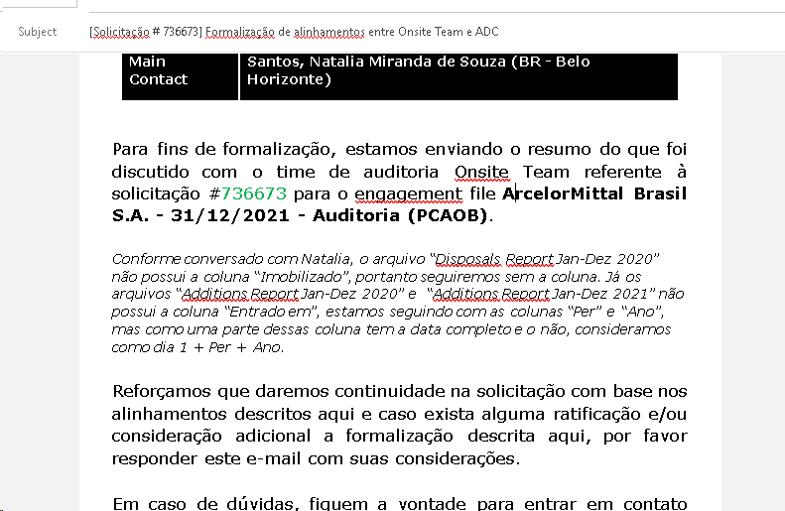 Utilize essa sessão para inserir o print dos emails de aprovação por onsite team para cada etapa do GRA, o preenchimento desta sessão é obrigatório antes de submeter o ticket para a revisão, checklist sem esta sessão preenchida serão passiveis de Rework.
 |  | Exclusão de linhas em branco | sim
 |  | Exclusão de cabeçalhos excedentes | não
 |  | Formatação de data | sim
 |  | Formatação de valor | sim
 |  | Replicar cabeçalhos para linhas | não
 |  | Quebra de histórico | não
 |  | Alteração da codificação | não
 |  | Tratamento de partidas dobradas | não
 |  | Outras particularidades | não

 | 4) | PREPARADOR - sobre a conciliação:
 |  | resultado da conciliação? | sem diferenças
 |  | * Diferenças para equipe verificar
ETAPA 2
Impotação PowerBI
 | 5) | PREPARADOR - referente a alinhamentos adicionais:
 |  | troca de campo no De Para | sim
 |  | campo calculado na base | não
 |  | Inclusão e/ou exclusão de valores na base | não
 |  | Alinhamentos de mapping | não
 |  | ajustes no DRF | não
 |  | novas versões de DRF | não
 |  | novas versões de balancete | não
 |  | novas versões de bases | sim
 |  | * necessário copiar o senior e o gerente nos e-mails enviados.

 | 6) | PREPARADOR - referente ao local na rede onde foi executado o ID:
Comentários do Revisor |  | Local onde foi executado o ID? | DC
< REVISOR - Inserir aqui o historico de reworks ou observações sobre o ticket > |  | Local onde foi armazenado o ID para revisão? | DC
 |  |  | sem mudança de rede

 | 7) | REVISOR - referente aos arquivos submetidos para revisão:
 |  | Onde foram encontrados os arquivos para revisão?
 |  | Onde estão salvos os arquivos após entrega do deliverable?

Submit
to reviewer
Send email
to onsite team

